상품제안서
카밀 핸드크림(클래식),도트벰부스포츠타올세트 | 상품코드: F28406

 |  |  |  |  |  |  | 02-412-0044 | www.easy1.co.kr
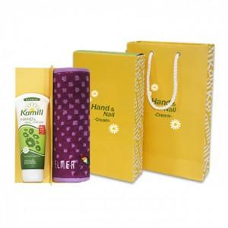

【상세/제작정보】 | 자수 별도 문의. 라벨및 포장 문의.

【인쇄/포장옵션】 | 스티커 / 포장지포장

【공급단가】 | 수량 | 200~ | 500~ | 1,000~ | 3,000~ | 5,000~
*VAT별도 | 단가 | 8,280원 | 8,140원 | 7,930원 | 7,790원 | 7,590원

【상품 URL】 | http://www.easy1.co.kr/src/goods_detail.php?gdno=28406

